Sheet1
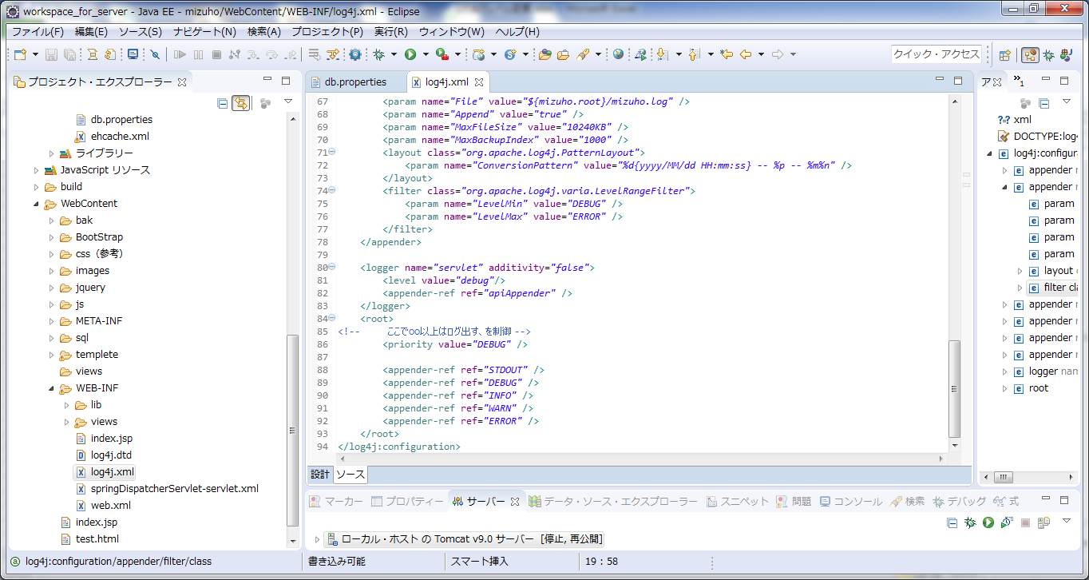

ここに書いたやつ以上のログが出る。この場合はDEBUG以上なので、全部出る。

